2022
CONSELHO REGIONAL DE ENFERMAGEM DE PERNAMBUCO
CNPJ 11.674.777/0001-58

NOTAS EXPLICATIVAS ÀS DEMONSTRAÇÕES CONTÁBEIS EM 31 DE DEZEMBRO DE 2022
(Valores expressos em reais)

1. CONTEXTO OPERACIONAL

a) Denominação, Constituição, Duração e Natureza

O Conselho Regional de Enfermagem foi criado pela Lei nº5.905, de 12 de julho de 1973, como uma autarquia, vinculada ao Ministério do Trabalho e Previdência Social.

b) Características

O Conselho Regional de Enfermagem de Pernambuco está subordinado ao Conselho Federal de Enfermagem, com sede e foro na cidade do Recife e prazo de duração indeterminado, fiscalizando e disciplinando o exercício da profissão de enfermeiro e das demais profissões compreendidas nos serviços de Enfermagem.
c) Finalidades da Entidade

O COREN tem como finalidades:

Constituem finalidades do COREN-PE, observada a legislação em vigor, e as diretrizes gerais do COFEN, a disciplina e fiscalização do exercício profissional das categorias de enfermagem, o julgamento e a aplicação de penalidades nos casos de infração ao Código de Ética de Enfermagem, garantindo que as instituições de saúde e áreas a fim assegurem as condições dignas de trabalho à realização das ações de enfermagem, em termos compatíveis com suas exigências legais e éticas.

d) Recursos Financeiros

Os recursos do COREN estão em: I – Receitas de Contribuições; II – Receitas Patrimoniais; III – Receitas de Serviços; IV – Transferências Correntes; V – Receitas da Dívida Ativa; e VI – Receitas Diversas.

e) Destinação de Recursos

As despesas do COREN consistem em: I – Despesas de Pessoal; II – Outras Despesas Correntes; e III – Despesas de Capital.

2. APRESENTAÇÃO DAS DEMONSTRAÇÕES CONTÁBEIS
As demonstrações que compõem esta Prestação de Contas Anual foram elaboradas em consonância com os dispositivos da Lei n.º 4.320/64, Resolução COFEN nº 340/2008 e com observância às Normas Brasileiras de Contabilidade Aplicadas ao Setor Público e aos Princípios da Contabilidade.
As Notas Explicativas são parte integrante das demonstrações contábeis, contendo informações relevantes, complementares ou suplementares aos demonstrativos contábeis.

3. PRINCÍPIOS E PRÁTICAS CONTÁBEIS

a. Imobilizado
Está demonstrado ao custo de aquisição. Apresenta registro contábil das depreciações, com exceção dos veículos doados ao Coren em 2015, esses foram depreciados no montante de R$ 1.093.190,57 conforme critérios e procedimentos estabelecidos na NBCT 16.9, uma vez que, os saldos apresentados na contabilidade precisam ser atualizados mediante levantamento patrimonial, para uma melhor gestão dos bens do COREN.

b. Redução ao valor recuperável de ativos (“impairment”)
A NBC T 16.10 determina que as reavaliações devam ser feitas utilizando-se o valor justo ou o valor de mercado na data de encerramento do balanço patrimonial, periodicamente, com a finalidade de revisar e ajustar o valor registrado do ativo principalmente em relação as contas ou grupo de contas cujos valores de mercado variem significativamente em relação aos valores anteriormente registrados. Os acréscimos ou decréscimos provenientes dessa reavaliação ou redução ao valor recuperável devem ser registrados em contas de resultado. A Entidade não constatou a necessidade de contabilização de provisão para perdas sobre esses ativos, considerando que a gestão patrimonial ainda será implantada.

c. Ativo Circulante e Não Circulante
Os demais ativos estão apresentados ao valor de realização, incluindo, quando aplicável, os rendimentos e variações monetárias auferidas. Do total do Ativo, o Circulante representa 98,37% e o Não Circulante 1,63%.

d. Passivo Circulante e Não Circulante
Estão demonstrados por valores acrescidos, quando aplicável, dos correspondentes encargos e variações monetárias. O Circulante representa 4,90%.

e. Restos a Pagar
As despesas empenhadas liquidadas e não pagas até o dia 31 de dezembro de 2022 foram inscritas em Restos a Pagar, em atendimento a Lei n.º 4.320/64. Os Restos a Pagar Processados correspondem aos demais saldos credores das obrigações

financeiras, como Fornecedores, e estão demonstrados nos Balanços Patrimonial e Financeiro.

f) Patrimônio Líquido
O Patrimônio Líquido está composto pelo subgrupo Resultados Acumulados. Reflete a situação patrimonial líquida, ou seja, compreende o valor residual dos ativos depois de deduzidos todos os passivos.

g) Apuração do Resultado

O superávit do exercício é apurado pelo regime contábil de competência.

h) Confecção das Notas Explicativas – diariamente

As Notas Explicativas, habitualmente, são emitidas de uma única vez, apenas para a Prestação de Contas Anual ao Cofen, conforme composição das peças contábeis contidas na Resolução Cofen nº 504/2016, mas conforme indicação da auditoria interna do Coren-PE passaremos a confeccioná-las diariamente, sempre que necessário, a partir do Exercício 2023.

4. BALANÇO PATRIMONIAL

4.1. CAIXAS E EQUIVALENTES DE CAIXA

Saldo das disponibilidades em 31 de dezembro era:

 | 2022-12-31 | 2021-12-31
Aplicações Financeiras | 18,926,896.03 | 15,717,258.64

O COREN no exercício de 2022 movimentou recursos com a seguinte instituição financeira:

Banco | Agência | Conta Corrente
Banco do Brasil | 3234-4 | 11.359-X
Banco do Brasil | 3234-4 | 11.604-1
Banco do Brasil | 3234-4 | 11.996-2

As referidas contas estão conciliadas não apresentando pendências ao final do exercício.

Nessas contas correntes existe um total de R$ 18.926.896,03 aplicados à Curto Prazo.

4.2. DEMAIS CRÉDITOS E VALORES A CURTO PRAZO
Saldo dos Demais Créditos e Valores à Curto Prazo a receber em 31 de dezembro era:

 | 2022-12-31
CRÉDITOS A CURTO PRAZO
Anuidade de Pessoa Física | 48,416,653.70
DEMAIS CRÉDITOS E VALORES CP
Adiantamentos Concedidos a Pessoal | 50,590.14
Tributos a Recuperar/Compensar | 28,057.58
Créditos Por Dano ao Patrimônio | 14,443.30
Créditos a Receber de Entidades Federais | 24,151.41
Devedores Diversos | 200,941.40

4.3. | ESTOQUE

Saldo do Estoque em 31 de dezembro era:
Estoque Interno – Almoxarifado |  | 2022-12-31
Material de Expediente – Estoque interno |  | 47,299.41

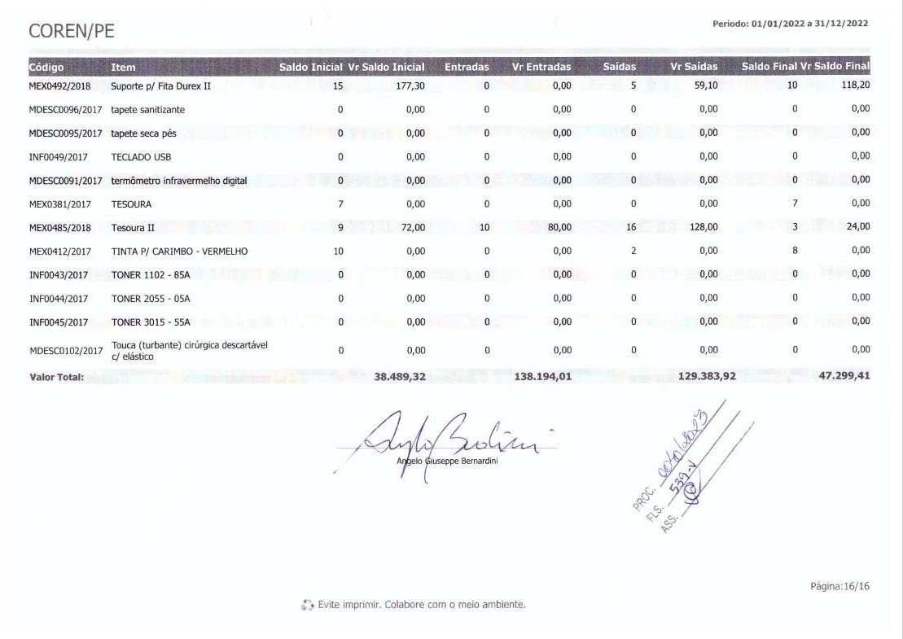
Os estoques do COREN estão formados por materiais de consumo interno (material de expediente, material gráfico de informática e material de limpeza) e são registrados no Ativo Permanente por seus custos da última aquisição.

Os referidos saldos foram inventariados pelo Setor de Patrimônio e Almoxarifado, portanto a posição da conta está ajustada conforme inventário. Assim, as despesas liquidadas na contabilidade foram baixadas pelo consumo.

4.4. ATIVO REALIZÁVEL À LONGO PRAZO

O saldo em 31 de dezembro é representado principalmente pela Dívida Ativa conforme demonstrado abaixo:

 | 2022-12-31
Dívida Ativa Tributária | 1,292,337.28
TCE 199/2021 - PAD Cofen nº | 164,960.27
340/2017 – Irregular. P.C. Anual 2011
Depósitos Judiciais | 3,022.70
Títulos de Empresas Estatais | 43.64
Direitos de Linha Telefônica | 1,600.00

A Dívida Ativa consiste em anuidades atrasadas dos profissionais de enfermagem, que não sofrem atualização monetária com base na resolução nº 613/2019 do COFEN, que institui o programa de recuperação fiscal – REFIS ENFERMAGEM – 2019, no

âmbito do sistema COFEN/Conselhos Regionais de Enfermagem, destinado a regularização dos débitos dos profissionais de enfermagem e dá outras providências.
4.5. IMOBILIZADO
O ativo imobilizado está constituído ao custo de construção ou aquisição. Saldo do Imobilizado em 31 de dezembro era:

Imobilizado | 2022-12-31
Bens Móveis | 2,707,095.35
(-) Depreciação Acumulada Bens Móveis | 1,093,190.57
Bens Imóveis | 600,000.00

Os Bens Móveis apresentam valor reduzido da Depreciação Acumulada R$ 2.707.095,35 – R$ 1.093.190,57 = R$ 1.613.904,78.

Imobilizado, onde são registrados todos os bens móveis e imóveis pertencentes ao COREN/PE, contabilizados por seus valores de aquisição. Os bens móveis e imóveis do Coren/PE não foram reavaliados conforme determina o item 36 da NBC T SP
16.10. A depreciação dos bens patrimoniais do Coren/PE está sendo registrada em conformidade com a NBC T SP n° 16.9 – Resolução CFC nº 1.136/2008 –

Depreciação, Amortização e Exaustão. O método de depreciação utilizado para todos os bens patrimoniais é o das quotas constantes. Para todos os bens adotaram-se as taxas determinadas pelo prazo de vida útil estimado e valor residual constantes nos laudos de reavaliação.

Intangível, são ativos caracterizados por gerar benefícios econômicos presentes e futuros ou serviços potenciais. Os Ativos Intangíveis do COREN-PE são, em sua totalidade, softwares classificados com vida útil definida e vida útil indefinida. Esses com vida útil indefinida são reavaliados anualmente, com exceção dos softwares que não são mais encontrados no mercado para venda. No que diz respeito à Amortização os softwares de vida útil definida são amortizados no prazo da sua licença de uso em quotas constantes, e os softwares de vida útil indefinida não sofrem amortização

Ocorreu a desincorporação do imobilizado no valor de R$ 165.170,00, conforme PAD nº 0111/2020.
Foram realizados os registros contábeis das depreciações dos bens móveis, os cálculos foram efetuados pelo sistema de controle patrimonial (SISPAT.NET), conforme Relatório Patrimonial.

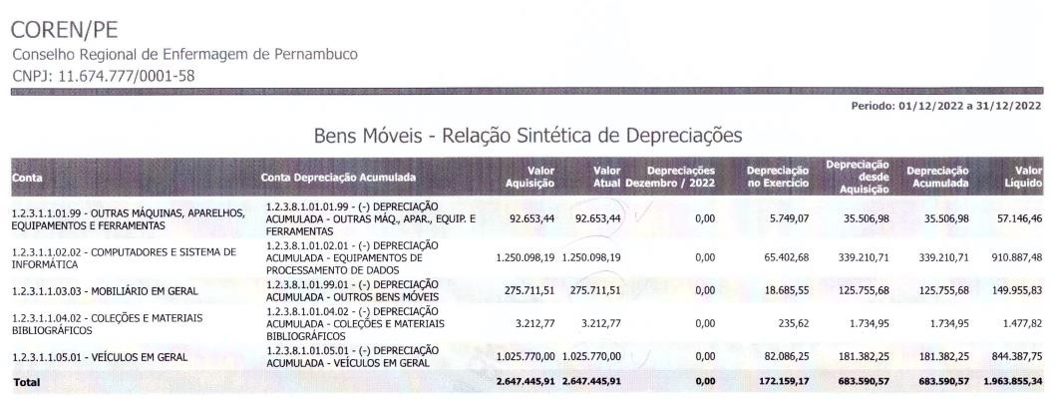

CONTA | BALANCETE | SISPAT.NET | DIFERENÇA
1.2.3.1.1.01.99 - Outras máquinas, parelhos, equipamentos e
ferramentas
 | 92,653.44 | 92,653.44 | 0
1.2.3.1.1.02.02 - Computadores e Sistema de Informática
 | 1,248,298.19 | 1,250,098.19 | 1.800,00*

1.2.3.1.1.03.03 - Mobiliário em Geral | 275,711.51 | 275,711.51 | 0
1.2.3.1.1.04.02 - Coleções e Materiais Bibliográfico
 | 3,212.77 | 3,212.77 | 0

1.2.3.1.1.05.01 - Veículos em Geral | 1,025,770.00 | 1,025,770.00 | 0
1.2.3.1.1.99.99 - Outros Bens
Móveis** | 61,449.44 | 0 | -61,449.44

 | 2,707,095.35 | 2,645,645.91 | -61,449.44
*Valor a identificar e registrar o devido ajuste com a
devida Nota Explicativa

**Provavelmente valores que deverão ser baixados no sistema Contábil com devidas Notas Explicativas.

CONTA | BALANCETE | SISPAT.NET | DIFERENÇA
1.2.3.8.1.01.01.99 - ( -) Depreciação Acumulada - Outras Máq., Apar., Equip. e Ferramentas

 | 35,506.98 | 35,506.98 | 0
1.2.3.8.1.01.02.01 - (-) Depreciação Acumulada - Equipamentos de Processamento de Dados

 | 339,210.71 | 339,210.71 | 0
1.2.3.8.1.01.04.02 - (-) Depreciação Acumulada - Coleções e Materiais Bibliográficos

 | 1,734.95 | 1,734.95 | 0
1.2.3.8.1.01.05.01 - (-) Depreciação Acumulada - Veículos em Geral
 | 181,382.25 | 181,382.25 | 0
1.2.3.8.1.01.99.01 - (-) Depreciação Acumulada - Outros Bens Móveis
 | 125,755.68 | 125,755.68 | 0

1.2.4.1.1.01.01 - Softwares e Aquisições d e Licenças | 42,053.00 | 42,053.00 | 0

1.2.4.8.1.01.01 - (-) Amortização Acumulada Softwares e Licenças | 3,048.32 | 3,048.32 | 0

1.2.3.2.1.01.03 - Edifícios | 600,000.00 | 600,000.00 | 0

1.2.3.8.1.06 - ( - ) AMORTIZAÇÃO | 409,600.00 | 409,600.00 | 0
ACUMULADA - BENS IMÓVEIS

4.6. OBRIGAÇÕES TRABALHISTAS, PREVIDENCIÁRIAS E ASSISTENCIAIS, E FISCAIS A PAGAR

O saldo das Obrigações Trabalhistas, Previdenciárias e Assistenciais a Pagar em 31 de dezembro era:

 | 2022-12-31
Salários e Remunerações a Pagar | 759.46
Décimo Terceiro Salário a Pagar | 0
Rescisões a Pagar | 0
Encargos Sociais a Pagar | 45,946.74

4.7. OBRIGAÇÕES FISCAIS À CURTO PRAZO
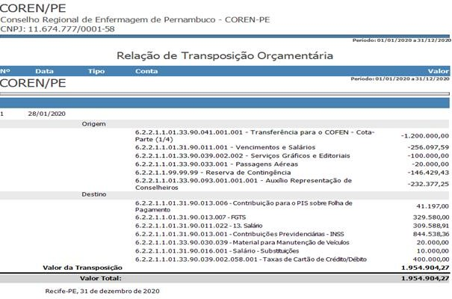

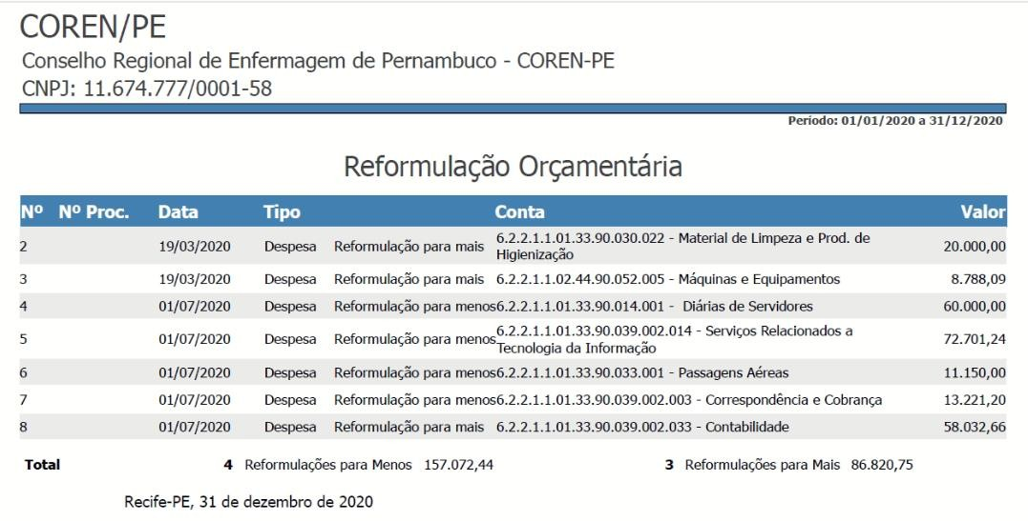
O saldo das obrigações em 31 de dezembro era de:

 | 2022-12-31
Pis/Pasep a Recolher | 7,636.25
IRRF s/ Folha de Salários | 0
ISS a Recolher | 8,822.88
Impostos Retidos na Fonte – Cosirf | 3,404.93

4.8. DEMAIS OBRIGAÇÕES À CURTO PRAZO

Saldo das Demais Obrigações à Curto Prazo em 31 de dezembro era:

 | 2022-12-31
Consignações | 352,279.15
Credores da Entidade | 5,730.80
Entidades Públicas Credoras | 116,248.78

4.9. RESULTADO DO EXERCÍCIO

O Resultado do exercício foi superavitário em R$ 41.607.790,62, apurados na Demonstração das Variações Patrimoniais (DVP). Os Resultados Acumulados de Exercícios Anteriores a 2021 foi de R$ 1.734.845,71 que somando com o apurado em 2022 (R$ 41.607.790,62) resulta em R$ 43.342.636,33.

4.10. APURAÇÃO SUPERÁVIT/DÉFICIT FINANCEIRO

Foi apurado um superávit financeiro no exercício de 2022, levando-se em consideração o Ativo Financeiro (R$ 67.422.197,45) menos o Passivo Financeiro (R$ 344.612,72) que foi de R$ 67.077.584,73, em conformidade com o MCASP.
No balanço Financeiro a rubrica outros Recebimentos extraorçamentários no montante de R$ 289.283,59, refere-se aos lançamentos de Restos a Pagar do Coren-PE, que será pago no exercício de 2023. Quanto a rubrica de Depósitos Restituíveis e Valores Vinculados no montante de R$ 2.689.841,78, refere-se aos honorários advocatícios, conforme previsto na Resolução do Cofen nº 534/2017 e Decisão Coren-PE nº 030/2021.

4.11. PENDÊNCIAS CONTÁBEIS DE EXERCÍCIOS ANTERIORES
– a serem regularizadas no Balancete de Verificação

Há pendências contábeis de exercícios anteriores que necessitam ser analisadas com maior critério para a realização de uma possível baixa no sistema, porém, precisa ser avaliado por uma comissão, e passar por uma auditoria minuciosa para posteriormente, se aprovado em Reunião de Plenário para seguir para o Cofen, proceder com os devidos lançamentos contábeis de ajustes ou baixas. Segue relação das rubricas contábeis com seus respectivos valores:

SIDNEI BETZEL
Conta | Saldo Anterior | Saldo 31/12/2022
1.1.3.1.1.01.03-Férias - Adiantamento | 50.590,14D | 50.590,14D
1.1.3.2.1.04-IRRF a Compensar | 7.776,71D | 7.776,71D
1.1.3.2.1.11-INSS a Compensar | 18.257,45D | 18.257,45D
1.1.3.2.1.13-PIS/PASEP a | 2.023,42D | 2.023,42D
Recuperar/Compensar
1.1.3.4.1.01.03-Diversos responsáveis a apurar - PAD 203/2013 - Stylus Turismo
 | 14.443,30D | 14.443,30D
1.1.3.8.1.28.01-Conselho Federal de Enfermagem | 24.151,41D | 24.151,41D
1.1.3.8.1.99.02.01-Diagora Mendes Alencar | 536,68D | 536,68D
1.1.3.8.1.99.02.02-Preserve Sistemas Ltda | 2.540,06D | 2.540,06D
1.1.3.8.1.99.02.03-Banco do Brasil - Leasing | 178.194,96D | 178.194,96D
1.1.3.8.1.99.02.04-Priscylla Helena Alencar Falcao Sobral | 3.563,59D | 3.563,59D
1.1.3.8.1.99.02.05-Bernhoeft Contadores | 12.950,75D | 12.950,75D

1.1.3.8.1.99.02.06-Contafisco Ltda | 1.059,26D | 1.059,26D
1.1.3.8.1.99.02.07-Kreato Distribuidora de Produtos Ltda | 2.096,10D | 2.096,10D
1.2.1.2.1.05.05.01-TCE 199/2021 - PAD Cofen | 164.960,27D | 164.960,27D
nº 340/2017 - Irregul. P.C. Anual 2011
1.2.1.2.1.05.05.01.001-Celia Morais de Arribas, Devanny Rizzo da Fonseca Sciubba, Jose Edmilson de Melo
 | 1.754,54D | 1.754,54D
1.2.1.2.1.05.05.01.002-Celia Morais de Arribas | 60.393,32D | 60.393,32D
1.2.1.2.1.05.05.01.003-Celia Morais de Arribas, Devanny Rizzo da Fonseca Sciubba, Ivan Guedes de Lima Filho
 | 241,84D | 241,84D
1.2.1.2.1.05.05.01.004-Celia Morais de Arribas, Devanny Rizzo da Fonseca Sciubba | 102.570,57D | 102.570,57D

1.2.1.2.1.06.07.02-Depósitos Judiciais | 2.730,50D | 3.022,70D
1.2.1.2.1.98.99.01-Títulos de Empresas Estatais | 43,64D | 43,64D
1.2.1.2.1.98.99.02-Direito Uso Linha Telefônica | 1.600,00D | 1.600,00D
2.1.7.9.1.99.01-PROVISÃO PARA FÉRIAS, | 1.578.021,69C | 2.676.340,74C
13º, ENCARGOS e FOLHA
2.1.7.9.1.99.01.01-Provisão para Décimo Terceiro Salário | 318.685,93C | 678.375,94C
2.1.7.9.1.99.01.02-Provisão para Férias | 897.102,16C | 1.386.037,34C
2.1.7.9.1.99.01.03-Provisão Encargos s/ Décimo Terceiro Salário
 | 103.578,07C | 211.483,04C
2.1.7.9.1.99.01.04-Provisão Encargos s/ Férias | 258.655,53C | 400.444,42C
2.1.8.8.1.01.13.04-ABRASCE | 236,95C | 236,95C
2.1.8.8.1.01.18-COSIRF (Códigos 6190, 6147, | 7.090,73C | 7.090,73C
6175, 6188, 8767, etc)
2.1.8.8.2.01-CREDORES DA ENTIDADE | 5.730,80C | 5.730,80C
2.1.8.8.2.01.01-Cil - Comércio de Informática | 5.695,00C | 5.695,00C
2.1.8.8.2.01.02-Alternatour - Ag. de Viagens | 35,80C | 35,80C
2.1.8.8.3.01-ENTIDADES PUBLICAS CREDORAS
 | 116.248,78C | 116.248,78C
2.1.8.8.3.01.01-Cofen - Conselho Federal de Enfermagem | 5.122,62C | 5.122,62C
2.1.8.8.3.01.02-Cofen - Cta GFM | 64.598,72C | 64.598,72C
2.1.8.8.3.01.03-Cofen - Projeto Enfermagem Em | 6.602,24C | 6.602,24C
2.1.8.8.3.01.04-Cofen - Projeto Enfermagem Ce | 79,68C | 79,68C
2.1.8.8.3.01.05-INSS Exercício Anteriores | 39.552,67C | 39.552,67C
2.1.8.8.3.01.06-Banco do Brasil - Cta Empréstimo
 | 65,50C | 65,50C
2.1.8.8.3.01.07-Trans. Cota Parte Cofen | 227,35C | 227,35C

Faz-se necessário, também, realizar conciliação minuciosa das contas a seguir: 2.1.3.1.1.01.01.01.01.001 – Fornecedores Nacionais – CP – Diversos 33.995,04C 2.1.3.1.1.02.01 - Restos a Pagar Processados 210.100,98C
Estas só deveriam apresentar saldo quando evidenciado de fato que existem valores a serem pagos no exercício seguinte.

Foi registrado equivocadamente algumas despesas de Cota Parte na liquidação na conta 2.1.3.1.1.01.01.01.01.001 – Fornecedores Nacionais – CP – Diversos, visto a configuração do Sistema Sicont.net tê-la como conta padrão, quando deveria ter sido substituída pela conta 2.1.5.9.9.01 - Cota Parte COFEN.
5. BALANÇO ORÇAMENTÁRIO
O Balanço Orçamentário contém as receitas orçamentárias do COREN, como por exemplo, Receitas de Contribuição (Anuidades), Receitas de Serviços (Taxa de Inscrição, Expedição de Carteiras e Cédulas e Expedição de Certidões), Transferências do COFEN, Receita da Dívida Ativa, entre outras. Que são lançadas quando identificadas direto no sistema de contabilidade SISCONT, da empresa Implanta.

Já nas Despesas Orçamentárias está definido o crédito disponível para custear as despesas como folha de pagamento, fornecedores, material de consumo, aquisições de materiais permanentes, etc. Que são executadas através do empenhamento e posterior liquidação e pagamento.

É importante salientar que no balancete o valor das receitas e despesas previstas se refere ao primeiro lançamento no livro razão, já que o saldo se mostra divergente, pois o sistema é obrigado a lançar a diferença para o fechamento do exercício.
No decorrer do Exercício de 2022 houveram 12 (doze) remanejamentos orçamentários totalizando R$ 4.728.059,60 sem alteração do valor inicialmente orçado R$ 21.488.979,92 e 1 (uma) Reformulação Orçamentária no valor de R$ 14.588.172,81 com alteração do valor orçado para R$ 36.077.152,73, todas informadas ao Cofen através das Decisões Coren-PE nº. 0031/2022, nº. 0040/2022, nº. 0061/2022, nº. 0093/2022, nº. 0115/2022, nº. 0131/2022, nº. 0132/2022, nº. 0192/2022, nº. 0199/2022, nº. 0233/2022, nº. 0281/2022 e nº. 0338/2022.
Cabe informar que em Relação de Empenhos o valor inicialmente empenhado foi de R$ 24.324.807,43 tendo sido anulado o montante de R$ 3.376.762,05, restando de fato Empenhado no Exercício de 2022 o montante de R$ 20.948.045,38. As anulações se deram em parte pela devolução de valores em conta corrente, encerramento de processos licitatórios, e em sua maioria pela não utilização do valor total estimado em processos licitatórios durante o período de vigência do contrato.

No tocante à Lei 5.905/73, artigo 10, incisos I a III, especificamente no que se refere ao valor a ser transferido ao COFEN tendo como base as receitas arrecadas pelo regional (com exceção das Receitas Patrimoniais, Transferências Intragovernamentais advindas para o Projeto Semana da Enfermagem, Demais Receitas Correntes advindas de devolução de danos ao erário, e Alienação de Bens), verifica-se que resta ser repassado ao Cofen o valor de R$14.525,45, no decorrer do Exercício 2022, resultado da arrecadação através de Cartões de Débito e Crédito cuja empresa contratada, BF Instituição de Pagamento Ltda, CNPJ 16.814.330/0001-50, não efetuou, em certo período do exercício, o repasse de forma automática, o que será realizado envio ao Cofen no decorrer do Exercício 2023.

CÁLCULO PARA COTA PARTE AO COFEN
Receitas de Contribuições | R$ 18,152,161.54
Receitas de Serviços | R$ 3,707,460.26
Transferências Correntes | R$ -
Outras Receitas Correntes | R$ 194.12
BASE DE CÁLCULO ART. 10 | R$ 21,859,815.92
TRANSFERÊNCIA CALCULADA (A x 25%) | R$ 5,464,953.98
TRANSFERÊNCIA REALIZADA – COREN/PE | R$ 5,450,428.53
DIFERENÇA | -R$ 14,525.45

6. DEMONSTRAÇÃO DAS VARIAÇÕES PATRIMONIAIS

BALANCETE
2.3.7.1.1.01.01 - Superávits ou Déficits do Exercício Corrente
PERÍODO | Saldo Anterior |  | Débitos |  | Créditos |  | Saldo
2014 | R$ | - | R$ | 8,911,143.13 | R$ | 9,698,837.19 | R$ | 787,694.06
2015 | R$ | 787,694.06 | R$ | 9,501,377.49 | R$ | 9,568,432.39 | R$ | 854,748.96
2016 | R$ | 854,748.96 | R$ | 10,481,191.00 | R$ | 11,322,259.73 | R$ | 1,695,817.69
2017 | R$ | 1,695,817.69 | R$ | 12,967,031.24 | R$ | 13,775,581.35 | R$ | 2,504,367.80
2018 | R$ | 2,504,367.80 | R$ | 15,226,706.07 | R$ | 14,612,818.91 | R$ | 1,890,480.64
2019 | R$ | 1,890,480.64 | R$ | 13,612,962.14 | R$ | 22,748,100.68 | R$ | 11,026,619.18
2020 | R$ | 11,026,619.18 | R$ | 23,509,056.54 | R$ | 17,474,313.78 | R$ | 4,991,876.42
2021 | R$ | 4,991,876.42 | R$ | 20,125,587.65 | R$ | 18,759,037.58 | R$ | 3,625,326.35
2022 | R$ | 3,625,326.35 | R$ | 25,541,114.65 | R$ | 65,414,059.56 | R$ | 43,498,271.26

2.3.7.1.1.02.01 - Superávits ou Déficits Acumulados de Exercícios Anteriores
PERÍODO | Saldo Anterior |  | Débitos |  | Créditos |  | Saldo
2014 | R$ | 3,753,815.07 | R$ | - | R$ | - | R$ | 3,753,815.07
2015 | R$ | 3,753,815.07 | R$ | - | R$ | 787,694.06 | R$ | 4,541,509.13
2016 | R$ | 4,541,509.13 | R$ | - | R$ | 854,748.96 | R$ | 5,396,258.09
2017 | R$ | 5,396,258.09 | R$ | - | R$ | 1,695,817.69 | R$ | 7,092,075.78
2018 | R$ | 7,092,075.78 | R$ | - | R$ | 2,504,367.80 | R$ | 9,596,443.58
2019 | R$ | 9,596,443.58 | R$ | - | R$ | - | R$ | 9,596,443.58
2020 | R$ | 9,596,443.58 | R$ | - | R$ | 9,153,556.82 | R$ | 18,750,000.40
2021 | R$ | 18,750,000.40 | R$ | - | R$ | 3,101,395.78 | R$ | 21,851,396.18
2022 | R$ | 21,851,396.18 | R$ | - | R$ | 1,734,845.71 | R$ | 23,586,241.89

2.3.7.1.1.03.01 - Ajustes de Exercícios Anteriores
PERÍODO | Saldo Anterior |  | Débitos |  | Créditos |  | Saldo
2018 | R$ | - | R$ | - | R$ | 17,418.28 | R$ | 17,418.28
2019 | R$ | 17,418.28 | R$ | - | R$ | - | R$ | 17,418.28

2020 | R$ 17,418.28 | R$ 17,418.28 | R$ - | R$ -

Esta demonstração evidencia as alterações verificadas no patrimônio, resultantes e independentes da execução orçamentária e indica o resultado patrimonial do exercício financeiro.
No Exercício de 2019 houve alteração no Siscont.net da versão do Plano de Contas para atender à equivalência do Plano de Contas Aplicado ao Setor Público (PCASP) por orientação por parte do Cofen. Neste exercício o sistema não fez o lançamento automático do Saldo do Exercício 2018 (R$1.890.480,64) para a conta 2.3.7.1.1.02.01 - Superávits ou Déficits Acumulados de Exercícios Anteriores, fazendo dessa forma que o saldo do Superávit do Exercício ficasse divergente do Saldo do Superávit constante da Demonstração da Variação Patrimonial (DVP).
Outro equívoco de lançamento se deu ao realizar em 2018 um lançamento de Ajuste para perdas de liquidação duvidosa (31/12/2018):
D- 2.1.7.1.1.01.04 – Outras Provisões a Curto Prazo – R$17.418,28 C- 2.3.7.1.1.03.01 – Ajustes de Exercícios Anteriores – R$17.418,28

D – 1.1.1.1.1.19.01 – Banco do Brasil CC 3.467-3 – R$17.418,28
C- 2.1.7.1.1.01.04 – Outras Provisões a Curto Prazo – R$17.418,28

Já depois, em 01/01/2020, foi realizado o lançamento para tentativa de correção novamente:
D- 2.3.7.1.1.03.01 – Ajustes de Exercícios Anteriores – R$17.418,28
C- 2.3.7.1.1.02.01 - Superávits ou Déficits Acumulados de Exercícios Anteriores – R$17.418,28

Para Plano de Ação, no Exercício 2023 será realizado o seguinte lançamento para atualização do Saldo das contas de Superávit do Exercício e de Exercícios Anteriores:
D- 2.3.7.1.1.01.01 - Superávits ou Déficits do Exercício Corrente – R$1.890.480,64
C- 2.3.7.1.1.02.01 - Superávits ou Déficits Acumulados de Exercícios Anteriores – R$1.890.480,64

D- 2.3.7.1.1.02.01 - Superávits ou Déficits Acumulados de Exercícios Anteriores – R$17.418,28
C- 3.6.5.0.1.03 - Desincorporação de Créditos à Receber – R$17.418,28

As demonstrações contábeis deveriam seguir com as seguintes informações:
BALANCETE
2.3.7.1.1.01.01 - Superávits ou Déficits do Exercício Corrente
PERÍODO | Saldo Anterior |  | Débitos |  | Créditos |  | Saldo
2014 | R$ | - | R$ | 8,911,143.13 | R$ | 9,698,837.19 | R$ | 787,694.06
2015 | R$ | 787,694.06 | R$ | 9,501,377.49 | R$ | 9,568,432.39 | R$ | 854,748.96
2016 | R$ | 854,748.96 | R$ | 10,481,191.00 | R$ | 11,322,259.73 | R$ | 1,695,817.69
2017 | R$ | 1,695,817.69 | R$ | 12,967,031.24 | R$ | 13,775,581.35 | R$ | 2,504,367.80
2018 | R$ | 2,504,367.80 | R$ | 15,226,706.07 | R$ | 14,612,818.91 | R$ | 1,890,480.64
2019 | R$ | 1,890,480.64 | R$ | 15,503,442.78 | R$ | 22,749,100.68 | R$ | 9,136,138.54

2020 | R$ | 9,136,138.54 | R$ | 23,509,056.54 | R$ | 17,474,313.78 | R$ | 3,101,395.78
2021 | R$ | 3,101,395.78 | R$ | 20,125,587.65 | R$ | 18,759,037.58 | R$ | 1,734,845.71
2022 | R$ | 1,734,845.71 | R$ | 25,541,114.65 | R$ | 65,414,059.56 | R$ | 41,607,790.62

2.3.7.1.1.02.01 - Superávits ou Déficits Acumulados de Exercícios Anteriores
PERÍODO | Saldo Anterior |  | Débitos |  | Créditos |  | Saldo
2014 | R$ | 3,753,815.07 | R$ | - |  |  | R$ | 3,753,815.07
2015 | R$ | 3,753,815.07 | R$ | - | R$ | 787,694.06 | R$ | 4,541,509.13
2016 | R$ | 4,541,509.13 | R$ | - | R$ | 854,748.96 | R$ | 5,396,258.09
2017 | R$ | 5,396,258.09 | R$ | - | R$ | 1,695,817.69 | R$ | 7,092,075.78
2018 | R$ | 7,092,075.78 | R$ | - | R$ | 2,504,367.80 | R$ | 9,596,443.58
2019 | R$ | 9,596,443.58 | R$ | - | R$ | 1,890,480.64 | R$ | 11,486,924.22
2020 | R$ | 11,486,924.22 | R$ | - | R$ | 9,136,138.54 | R$ | 20,623,062.76
2021 | R$ | 20,623,062.76 | R$ | - | R$ | 3,101,395.78 | R$ | 23,724,458.54
2022 | R$ | 23,724,458.54 | R$ | - | R$ | 1,734,845.71 | R$ | 25,459,304.25

DVP
Superávit do Exercício
2014 | R$ | 787,694.06
2015 | R$ | 854,748.96
2016 | R$ | 1,695,817.69
2017 | R$ | 2,504,367.80
2018 | R$ | 1,890,480.64
2019 | R$ | 9,136,138.54
2020 | R$ | 3,101,395.78
2021 | R$ | 1,734,845.71
2022 | R$ | 41,607,790.62

6.1. Registro de Receitas a Realizar – Novo Procedimento

Em exercícios anteriores utilizávamos os valores calculados na construção da Proposta Orçamentária, aprovado em Plenário, para registrar em sistema os valores a serem arrecadados no exercício.
Até o Exercício de 2021 contabilizávamos assim:

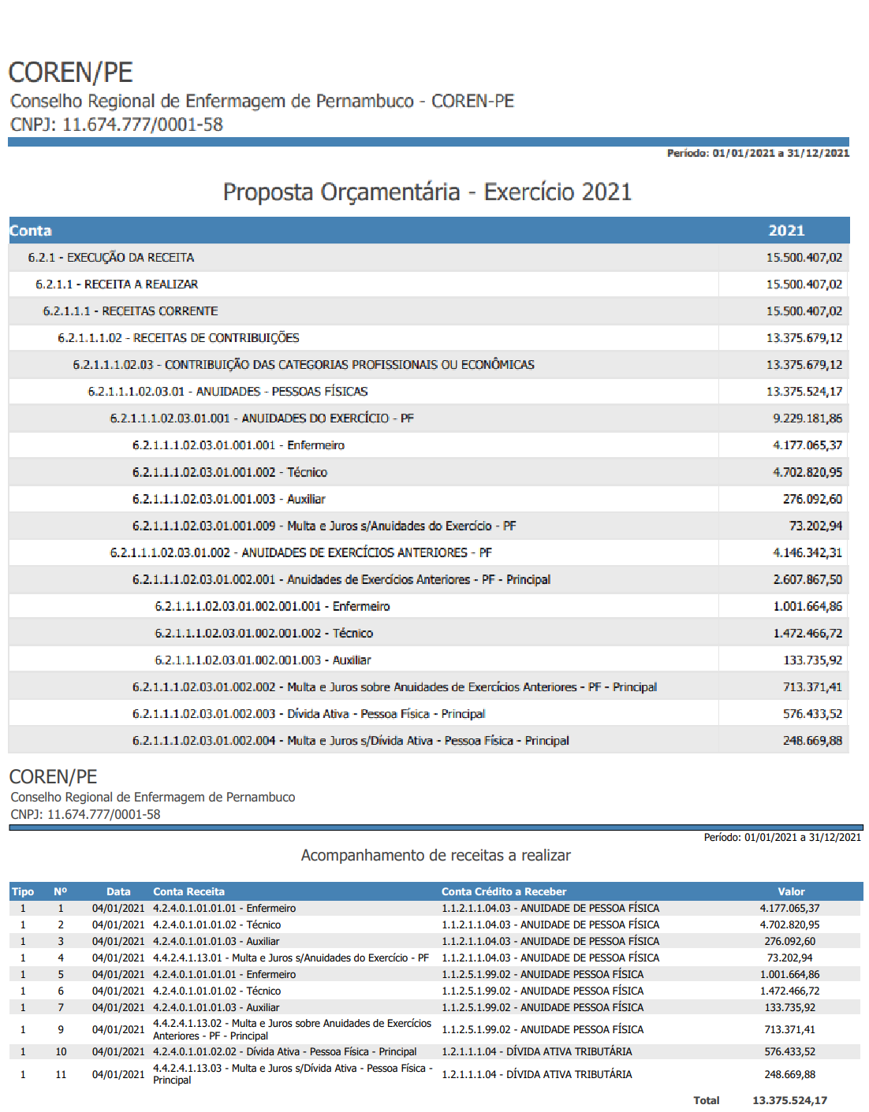

A partir do Exercício de 2022, passamos por uma auditoria do Cofen que nos alertou do procedimento a ser implantado no conselho de Receita a Realizar, bem como de Ajuste para Perdas. Buscamos junto ao Sistema Incorp relatórios que pudéssemos utilizar para nortear para este novo procedimento. Com o levantamento realizado pelo Sistema Incorp houve uma demonstração de valores superiores ao que o conselho registrava em suas demonstrações contábeis por desconhecimento de tai informações, consequentemente, houve um acréscimo de cerca de 406,784% no Balancete, acréscimo de 339,48% no

Balanço Patrimonial e um acréscimo de 2.298,36% nas Demonstrações das Variações Patrimoniais.
Segue para melhor evidenciação:

BALANCETE 2021
1.1.2.1.1.04.03 - ANUIDADE DE PESSOA FÍSICA | R$ 9,547,043.70
1.1.2.5.1.99.02 - ANUIDADE PESSOA FÍSICA | R$ 79,306.14
1.2.1.1.1.04 - DÍVIDA ATIVA TRIBUTÁRIA | R$ 516,630.03
 | R$ 10,142,979.87

BALANCETE 2022
1.1.2.1.1.04.03 - ANUIDADE DE PESSOA FÍSICA | R$ 48,416,653.70
1.1.2.5.1.99.02 - ANUIDADE PESSOA FÍSICA | R$ 1,694,061.72
1.2.1.1.1.04 - DÍVIDA ATIVA TRIBUTÁRIA | R$ 1,292,337.28
 | R$ 51,403,052.70

Aumento Percentual no Balancete | 406.78%

BALANÇO PATRIMONIAL 2021
Superávit Financeiro | R$ 15,262,783.10

BALANÇO PATRIMONIAL 2022
Superávit Financeiro | R$ 67,077,584.73

Aumento Percentual no BP | 339.48%

DEMONSTRAÇÃO DAS VARIAÇÕES PATRIMONIAIS 2021
Superávit do Exercício | R$ 1,734,845.71

DEMONSTRAÇÃO DAS VARIAÇÕES PATRIMONIAIS 2021
Superávit do Exercício | R$ 41,607,790.62

Aumento Percentual na DVP | 2298.36%

RELATÓRIO 01 - INCORP

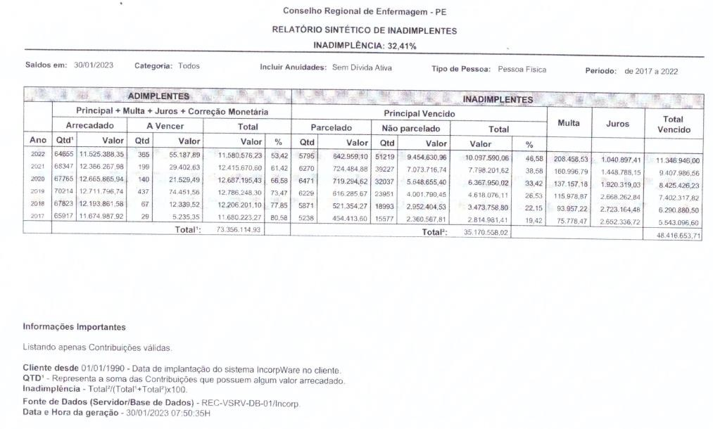

RELATÓRIO 02 - INCORP
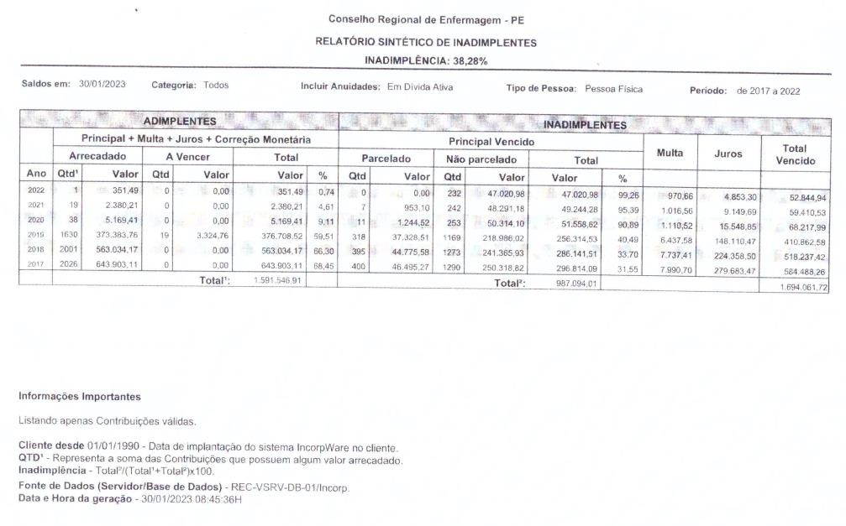
RELATÓRIO 03 - INCORP
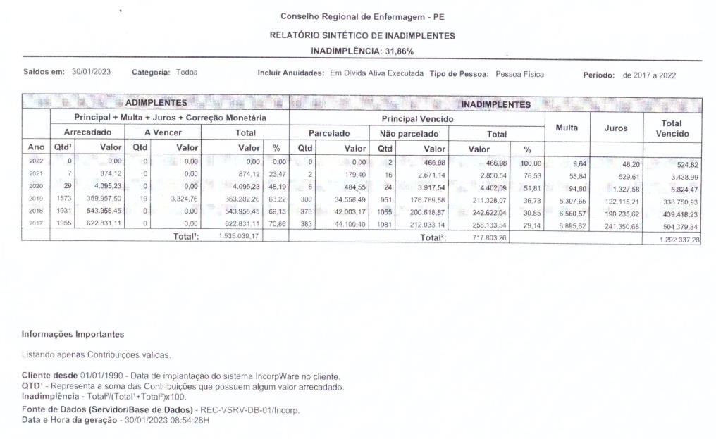

Com o recebimento de tais relatórios do Sistema Incorp relativo a Inadimplência e Dívida Ativa do ano e acumulada foi elaborada a planilha abaixo para facilitar os lançamentos contábeis de valores de Receitas a Realizar e de Ajustes para Perdas utilizando-se um percentual de 5%.

DÍVIDA ATIVA ACUMULADA – DE 01/01/2016 A 31/12/2022
INADIMPLÊNCIA - SEM DÍVIDA ATIVA - 32,41%
 | PRINCIPAL VENCIDO
PROFISSIONAIS |  | MULTA | JUROS | TOTAL
2017 | 2,814,981.41 | 75,778.47 | 2,652,336.72 | R$ 5,543,096.60
2018 | 3,473,758.80 | 93,957.22 | 2,723,164.48 | R$ 6,290,880.50
2019 | 4,618,076.11 | 115,978.87 | 2,668,262.84 | R$ 7,402,317.82
2020 | 6,367,950.02 | 137,157.18 | 1,920,319.03 | R$ 8,425,426.23
2021 | 7,798,201.62 | 160,996.79 | 1,448,788.15 | R$ 9,407,986.56
2022 | 10,097,590.06 | 208,458.53 | 1,040,897.41 | R$ 11,346,946.00
Total | 35,170,558.02 | 792,327.06 | 12,453,768.63 | R$ 48,416,653.71
1.1.2.1.1.04.03 - ANUIDADE DE PESSOA FÍSICA (exercício atual)

INSCRIÇÕES EM DÍVIDA ATIVA ADMINISTRATIVAS - 38,28%
 | PRINCIPAL VENCIDO
PROFISSIONAIS |  | MULTA | JUROS | TOTAL
2017 | 296,814.09 | 7,990.70 | 279,683.47 | R$ 584,488.26
2018 | 286,141.51 | 7,737.41 | 224,358.50 | R$ 518,237.42
2019 | 256,314.53 | 6,437.58 | 148,110.47 | R$ 410,862.58
2020 | 51,558.62 | 1,110.52 | 15,548.85 | R$ 68,217.99
2021 | 49,244.28 | 1,016.56 | 9,149.69 | R$ 59,410.53
2022 | 47,020.98 | 970.66 | 4,853.30 | R$ 52,844.94
Total | 987,094.01 | 25,263.43 | 681,704.28 | R$ 1,694,061.72
1.1.2.5.1.99.02 - ANUIDADE PESSOA FÍSICA (exercícios anteriores)

INSCRIÇÕES EM DÍVIDA ATIVA EXECUTADAS - 31,86%
 | PRINCIPAL VENCIDO
PROFISSIONAIS |  | MULTA | JUROS | TOTAL
2017 | 256,133.54 | 6,895.62 | 241,350.68 | R$ 504,379.84
2018 | 242,622.04 | 6,560.57 | 190,235.62 | R$ 439,418.23
2019 | 211,328.07 | 5,307.65 | 122,115.21 | R$ 338,750.93
2020 | 4,402.09 | 94.8 | 1,327.58 | R$ 5,824.47
2021 | 2,850.54 | 58.84 | 529.61 | R$ 3,438.99
2022 | 466.98 | 9.64 | 48.2 | R$ 524.82
Total | 717,803.26 | 18,927.12 | 555,606.90 | R$ 1,292,337.28
1.2.1.1.1.04 - DÍVIDA ATIVA TRIBUTÁRIA

INADIMPLÊNCIA E DÍVIDA ATIVA PAGAS
PROFISSIONAIS | ARRECADADO | A VENCER | OUTROS | VALOR R$
2017 | 12,941,722.14 | 5,235.35 | 0 | R$ 12,946,957.49
2018 | 13,300,852.20 | 12,339.52 | 0 | R$ 13,313,191.72
2019 | 13,445,138.00 | 81,101.08 | 0 | R$ 13,526,239.08
2020 | 12,674,930.58 | 21,529.49 | 0 | R$ 12,696,460.07
2021 | 12,389,522.31 | 29,402.63 | 0 | R$ 12,418,924.94
2022 | 11,525,739.84 | 55,187.89 | 0 | R$ 11,580,927.73

Total | 76,277,905.07 | 204,795.96 | 0 | R$ 76,482,701.03

RECEITA A REALIZAR
 | PRINCIPAL VENCIDO
PROFISSIONAIS |  | MULTA | JUROS | VALOR R$
2017 | 3,367,929.04 | 90,664.79 | 3,173,370.87 | R$ 6,631,964.70
2018 | 4,002,522.35 | 108,255.20 | 3,137,758.60 | R$ 7,248,536.15
2019 | 5,085,718.71 | 127,724.10 | 2,938,488.52 | R$ 8,151,931.33
2020 | 6,423,910.73 | 138,362.50 | 1,937,195.46 | R$ 8,499,468.69
2021 | 7,850,296.44 | 162,072.19 | 1,458,467.45 | R$ 9,470,836.08
2022 | 10,145,078.02 | 209,438.83 | 1,045,798.91 | R$ 11,400,315.76
Total | 36,875,455.29 | 836,517.61 | 13,691,079.81 | R$ 51,403,052.71

AJUSTE DE PERDAS - 5%
PROFISSIONAIS | PRINCIPAL | JUROS | MULTA | VALOR R$
2017 | 168,396.45 | 4,533.24 | 158,668.54 | R$ 331,598.24
2018 | 200,126.12 | 5,412.76 | 156,887.93 | R$ 362,426.81
2019 | 254,285.94 | 6,386.21 | 146,924.43 | R$ 407,596.57
2020 | 321,195.54 | 6,918.13 | 96,859.77 | R$ 424,973.43
2021 | 392,514.82 | 8,103.61 | 72,923.37 | R$ 473,541.80
2022 | 507,253.90 | 10,471.94 | 52,289.95 | R$ 570,015.79
Total | 1,843,772.76 | 41,825.88 | 684,553.99 | R$ 2,570,152.64

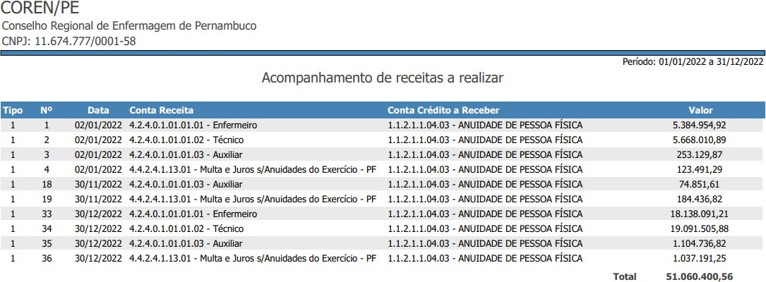

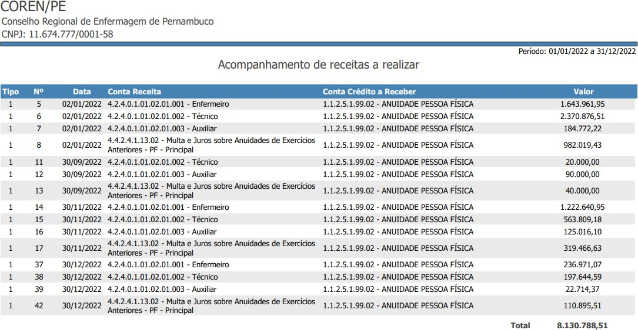

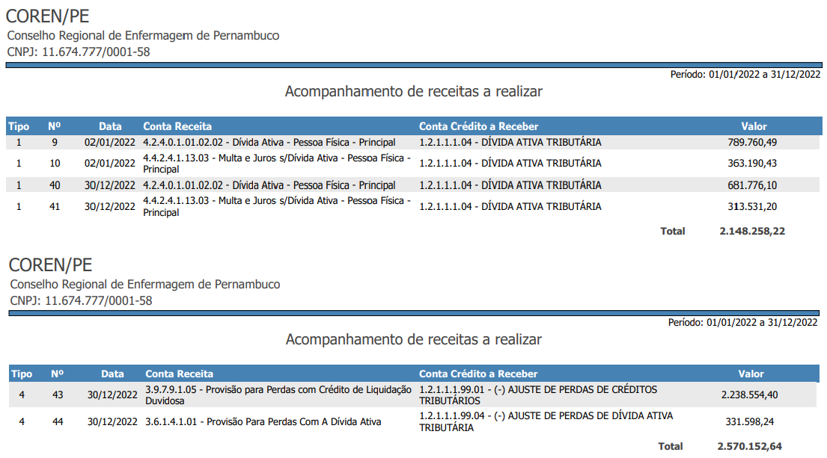
No demonstrativo Comparativa da Receita Arrecadada relativo às Anuidades do Exercício – PF foi arrecadado efetivamente o montante de R$11.418.284,30, fazendo ajuste de lançamento de saldo contábil para compatibilizar o valor de Receita a Realizar do Exercício conforme relatório 01 do Incorp (772.506,26), resulta nos valores a crédito no Balancete da conta 1.1.2.1.1.04.03 – ANUIDADE DE PESSOA FÍSICA no total de R$12.190.790,56, restando de saldo a receber nesta conta o montante de R$48.416.653,71.

Para a arrecadação relativo às Anuidades de Exercícios Anteriores efetivamente arrecadado o valor de R$6.436.847,26, com ajuste de lançamento de saldo contábil para compatibilizar o valor de Receita a Realizar de Exercícios Anteriores conforme relatório 02 do Incorp (79.185,67), resulta nos valores a crédito no Balancete da conta 1.1.2.5.1.99.02 – ANUIDADE PESSOA FÍSICA no total de R$6.516.032,93,
restando de saldo a receber nesta conta o montante de R$1.694.061,72.

Para a arrecadação relativo à Dívida Ativa efetivamente arrecadado o valor de R$297.029,98, com ajuste de lançamento de saldo contábil para compatibilizar o valor de Receita a Realizar de Exercícios Anteriores conforme relatório 02 do Incorp (1.075.520,99), resulta nos valores a crédito no Balancete da conta 1.2.1.1.1.04 – DÍVIDA ATIV TRIBUTÁRIA no total de R$1.372.550,97, restando de saldo a receber nesta conta o montante de R$1.292.337,28.

7. DEMONSTRAÇÃO DOS FLUXOS DE CAIXA

A apuração do fluxo de caixa para o exercício de 2022 ficou positiva em R$ 18.926.896,03, o que representa que o órgão desembolsou menos recursos do que recebeu.

THAÍSE TORRES DE ALBUQUERQUE ORDENADORA DE DESPESAS COREN PE-428.546-ENF
057.058.554-60

JOSÉ ALMIR ALVES DA SILVA TESOUREIRO
COREN PE-5568532-TEC 062.977.844-26

EDILUCI CRISTIANE SILVA SANTOS CONTADORA CRC: 024685 – PE 044.841.544-55

ANGÉLICA CRISTINA SERRA CONTADORA CRC: 029193 – DF 016.907.861-24

